상품제안서
모락 큐잉 4IN1 도킹형 애플워치보조배터리 5000mAh | 상품코드: S43139

 |  |  |  |  |  |  | 02-713-8555 | www.synergygift.co.kr
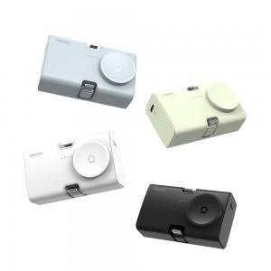 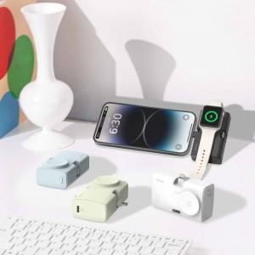 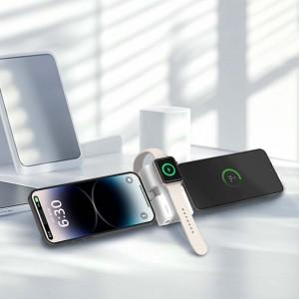

【상세/제작정보】 | <span style="font-size: 14pt;">※ 블랙 인쇄 불가</span>

【인쇄/포장옵션】 | 레이저 / 포장불가능

【공급단가】 | 수량 | 30~ | 100~ | 300~ | 500~ | 1,000~
*VAT별도 | 화이트 | 16,250원 | 15,370원 | 14,620원 | 14,250원 | 14,000원
 | 블랙 | 16,250원 | 15,370원 | 14,620원 | 14,250원 | 14,000원
 | 그린 | 16,250원 | 15,370원 | 14,620원 | 14,250원 | 14,000원
 | 아쿠아 | 16,250원 | 15,370원 | 14,620원 | 14,250원 | 14,000원

【상품 URL】 | https://www.synergygift.co.kr:443/src/goods_detail.php?gdno=43139

